uitleg
veld | uitleg
product | Volta Limburg product nr
unit_no | serie nr van het toestel (uniek)
toestelfabrikant | fabrikantnaam
Type_prod | serie-omschrijving
toestel | productomschrijving
ct | Volta contracttype
contractnummer | volta contractnr (onder 1 contract kunnen meerdere toestellen vallen)
Part_Zak | P= particulier Z= zakelijk
contracttype | contract omschrijving
call_base_adres | opstel adres van het toestel
call_base_postcode | opstel postcode
call_base_plaats | opstel plaats
call_base_huisnr | opstel huisnr
Datum_Inspanningsverplichting | laatste datum dat Volta heeft geprobeerd om contact te krijgen met de klant
OH_Status | status van de laatste onderhoudsbeurt
Volgend_OH | volgende geplande onderhoudsbeurt
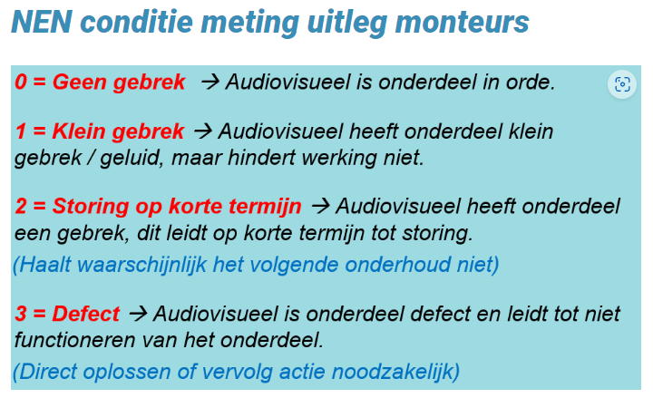
bouwjaar | bouwjaar van het toestel
reference | opstelplaats
Conditie_toestel | zie NEN
Conditie_Expansie_vat | zie NEN
Conditie_Rookgasafvoer | zie NEN
Conditie_Luchttoevoer | zie NEN
Conditie_appendages | zie NEN
OH_freq | frequentie onderhoud
NEN_opmerking | tekstuele opmerking laatse bezoek monteur
Datum_Uitgevoerd_OH | laatste onderhoudsdatum

